画面
機能設計書 |  |  |  |  |  | システム名 |  |  |  | プロジェクト名 |  | 登録日付 |  | 更新日付
 |  |  |  |  |  | Biz-X POTTS
画面レイアウト |  |  |  |  |  | サブシステム名 |  |  |  | 機能名名 |  | 登録担当者 |  | 更新担当者
 |  |  |  |  |  | 出荷 |  |  |  | 出庫入力

 | 画面レイアウト

 |  | 出庫入力

 |  |  | ピッキングリストバーコード |  |  |  |  |  | 出荷指示番号
 |  |  |  |  |  |  |  |  | BX123456789 |  |  |  | 输入完code之后回车
 |  |  |  |  |  |  |  |  |  |  |  |  | 检索数据
 |  |  |  |  |  |  |  |  |  |  |  |  | 切换的时候提示
 |  |  | 得意先 |  |  |  |  |  | 納入先
 |  |  | 〇〇〇 |  |  |  |  |  | ｘｘｘ

 |  |  | ピッキングリスト明細部のバーコード |  |  |  |  |  |  |  |  |  | 如果明細部のバーコード不属于
 |  |  |  |  |  |  |  |  |  |  |  |  | 上面的ピッキングリストバーコード
 |  |  |  |  |  |  |  |  |  |  |  |  | 报错误

 |  |  | ロケーションコード |  |  |  |  |  | 商品コード

 |  |  | 商品名 |  |  |  |  |  | 商品写真

 |  |  | 引当数
 |  |  |  |  | 件

 |  |  | ロケーションのバーコード |  |  |  | 商品ラベルのバーコード

 |  |  | 合計数
 |  |  |  |  | 件

 |  |  | カゴ車またはオリコンのバーコード

 |  |  |  | ラベル発行 |  |  |  | クリア |  |  | 実行

 |  |  | 出庫入力一覧
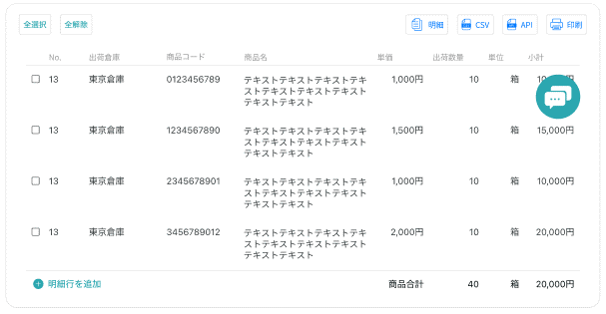

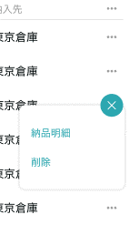

修正
削除

画面 (SP)
機能設計書 |  | システム名 | プロジェクト名 | 登録日付 | 更新日付
 |  | Biz-X POTTS
画面レイアウト |  | サブシステム名 | 機能名名 | 登録担当者 | 更新担当者
 |  | 出荷 | 出庫入力

 | 画面レイアウト

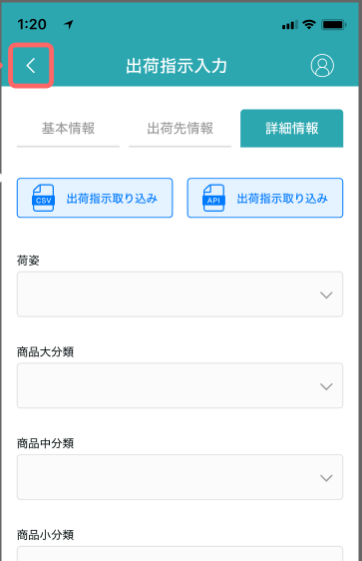

出庫入力
出庫入力

出荷指示番号：112345455
ピッキングリスト明細部のバーコード
ピッキングリストバーコード

ロケーションコード
出荷指示番号

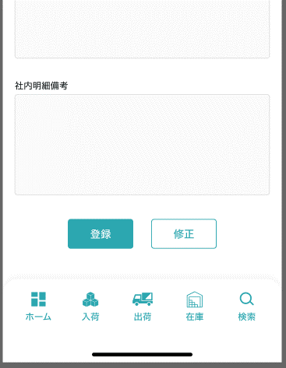
商品コード

得意先

商品名

納入先

引当数

出庫

商品写真

ロケーションのバーコード

商品ラベルのバーコード

合計数

カゴ車またはオリコンのバーコード

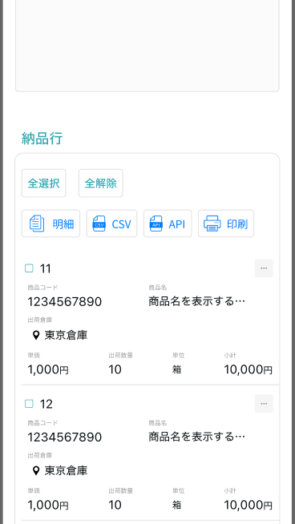
クリア
実行
ラベル発行

入庫入力一覧

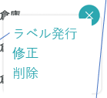

修正
削除

画面項目定義 (SP)
機能設計書 |  |  | システム名 |  |  |  | プロジェクト名 |  |  |  |  |  | 登録日付 |  |  | 更新日付
 |  |  | Biz-X POTTS
画面項目定義 |  |  | サブシステム名 |  |  |  | 機能名名 |  |  |  |  |  | 登録担当者 |  |  | 更新担当者
 |  |  | 出荷 |  |  |  | 出庫入力

PC端参照
No | 項目名 | ID | 種類 | 属性 | DB 桁数 | 画面 桁数 | IO | タブ | 必須 | 表示 | 配置 | IME | ref | chk | 書式 |  | 概要 | 登録時仕様 |  | 更新時仕様
 |  |  |  |  |  |  |  |  |  |  |  |  |  |  |  |  |  | 取得元 | 仕様 | 取得元 （照会/削除も同様） | 仕様

 | ピッキングリスト情報
 | ピッキングリストバーコード |  |  |  |  |  |  |  |  |  |  |  |  |  |  |  | 目前：ピッキングリストバーコード等同 与出荷指示番号 | dtb_ship(出荷指示) | 出荷指示番号
 | 出荷指示番号 |  |  |  |  |  |  |  |  |  |  |  |  |  |  |  |  | dtb_ship(出荷指示) | 出荷指示番号
 | 得意先 |  |  |  |  |  |  |  |  |  |  |  |  |  |  |  |  | dtb_ship(出荷指示) | 得意先_名称
 | 納入先 |  |  |  |  |  |  |  |  |  |  |  |  |  |  |  |  | dtb_ship(出荷指示) | 納入先_名称
 | ピッキングリスト明細部情報
 | 明細部のバーコード |  |  |  |  |  |  |  |  |  |  |  |  |  |  |  |  | dtb_pick_list(ピッキングリスト) | ピッキング明細行No
 | ロケーションコード |  |  |  |  |  |  |  |  |  |  |  |  |  |  |  | 元ロケーションid | mtb_location(ロケーションマスタ) | ロケーションコード
 | 商品コード |  |  |  |  |  |  |  |  |  |  |  |  |  |  |  |  | mtb_product(商品マスタ) | 商品コード
 | 商品名 |  |  |  |  |  |  |  |  |  |  |  |  |  |  |  |  | mtb_product(商品マスタ) | 商品_名称
 | 引当数 |  |  |  |  |  |  |  |  |  |  |  |  |  |  |  |  | dtb_pick_list(ピッキングリスト) | 引当数量
 | 商品写真 |  |  |  |  |  |  |  |  |  |  |  |  |  |  |  |  | mtb_product(商品マスタ) | 商品_写真１
 | スキャン情報
 | ロケーションのバーコード |  |  |  |  |  |  |  |  |  |  |  |  |  |  |  |  | dtb_pick_list(ピッキングリスト) | ロケーションコード
 | 商品ラベルのバーコード |  |  |  |  |  |  |  |  |  |  |  |  |  |  |  |  | mtb_product(商品マスタ) | 商品コード
 | 合計数 |  |  |  |  |  |  |  |  |  |  |  |  |  |  |  |  | dtb_pick_list(ピッキングリスト) | 引当数量
 | カゴ車またはオリコンのバーコード |  |  |  |  |  |  |  |  |  |  |  |  |  |  |  | 先ロケーションid | mtb_location(ロケーションマスタ) | ロケーションコード
 | 出庫入力一覧
 | No |  |  |  |  |  |  |  |  |  |  |  |  |  |  |  |  | dtb_pick_list(ピッキングリスト) | ピッキング明細行No
 | 出荷倉庫 |  |  |  |  |  |  |  |  |  |  |  |  |  |  |  |  | dtb_pick_list(ピッキングリスト) | 出荷倉庫
 | ロケーションコード |  |  |  |  |  |  |  |  |  |  |  |  |  |  |  | 元ロケーションid | mtb_location(ロケーションマスタ) | ロケーションコード
 | 商品コード |  |  |  |  |  |  |  |  |  |  |  |  |  |  |  |  | mtb_product(商品マスタ) | 商品コード
 | 商品名 |  |  |  |  |  |  |  |  |  |  |  |  |  |  |  |  | mtb_product(商品マスタ) | 商品_名称
 | 単価 |  |  |  |  |  |  |  |  |  |  |  |  |  |  |  |  | dtb_pick_list(ピッキングリスト) | 単価
 | 出庫数 |  |  |  |  |  |  |  |  |  |  |  |  |  |  |  |  | dtb_pick_list(ピッキングリスト) | 引当数量
 | 規格 |  |  |  |  |  |  |  |  |  |  |  |  |  |  |  |  | mtb_product(商品マスタ) | 商品_規格
 | 小計 |  |  |  |  |  |  |  |  |  |  |  |  |  |  |  | 出庫数＊単価

イベント仕様 (SP)
機能設計書 |  |  | システム名 |  | プロジェクト名 | 登録日付 |  | 更新日付
 |  |  | Biz-X POTTS
イベント仕様 |  |  | サブシステム名 |  | 機能名名 | 登録担当者 |  | 更新担当者
 |  |  | 出荷 |  | 出庫入力
PC端参照
No | 対象 | イベント |  | 処理内容 |  |  | 備考
 |  | 初期化 |  | menu进入的场合： 空画面进入。字段和表格都为空显示 出库照会画面进入的场合： 传入参数【出荷指示ID】 检索数据1（出荷指示番号，得意先，納入先） 检索表：dtb_ship(出荷指示) 检索条件：【削除区分】= 【2:未削除】 【出荷状態】=【2:出庫待ち，3:出庫中，4:検品待ち】 【id】 = 传入参数【出荷指示ID】 检索数据2（出庫入力一覧） 检索表：dtb_pick_list(ピッキングリスト) left join mtb_location(ロケーションマスタ) left join mtb_product(商品マスタ) 检索条件：【削除区分】= 【2:未削除】 【出荷指示ID】 = 传入参数【出荷指示ID】 【出庫済】=【1:ON】
 |  | ピッキングリストバーコード输入 |  | 根据输入的值，检索数据，同【初期化 出库照会画面进入的场合】
 |  | ピッキングリスト明細部のバーコード输入 |  | 根据输入的值，检索数据 检索表：dtb_pick_list(ピッキングリスト) left join mtb_location(ロケーションマスタ) left join mtb_product(商品マスタ) 检索条件：【ピッキング明細行No】= 入力的值【明細部のバーコード】 【削除区分】=【2:未削除】 检索结果为空的场合，返回提示消息【请输入正确的No】
 |  | ロケーションのバーコード输入 |  | 检查入力值和表【dtb_pick_list(ピッキングリスト)】的元ロケーションid对应的ロケーションコード是否一致 一致的场合，继续扫描商品コード 不一致的场合，返回提示消息【ロケーション输入有误】
 |  | 商品ラベルのバーコード输入 |  | 检查入力值和表【dtb_pick_list(ピッキングリスト)】的商品ID对应的商品コード是否一致 一致的场合，继续扫描商品コード，合計数进行累加 或者填入合計数 不一致的场合，返回提示消息【商品输入有误】
 |  | 合計数输入 |  | 输入当前要出库的商品数量
 |  | カゴ車またはオリコンのバーコード输入 |  | 输入要把商品放入的购物车的バーコード
 |  | ラベル発行按钮 |  | 商品ラベルのバーコード不为空的场合, 弹出ラベル発行发行弹窗，输入发行枚数。点击确定，打印商品ラベル
 |  | クリア按钮 |  | 清空ピッキングリスト明細部のバーコード一下字段值
 |  | 実行按钮 |  | 0 check表【dtb_ship(出荷指示)】的【出荷状態】为【 2:出庫待ち 3:出庫中】以外的场合 更新不可 1check 必须输入的项目是否已经输入 2check 【合計数】与【引当数】是否一致 3更新表【dtb_pick_list(ピッキングリスト)】 字段【先ロケーションid】入力的【カゴ車またはオリコンのバーコード】对应的id 【出庫済】=【1:ON 】 插入表 【dtb_store_history(受払明細)】 插入2条数据，从货架取货（出库）把货放到车里（入库） 4 check表【dtb_pick_list(ピッキングリスト)】中是否还有【出庫済】=【2:OFF(default)】的数据 4.1没有的场合，全部出库入力完成。 更新表【dtb_ship_detail(出荷指示明細)】 循环更新字段 【出庫済数量】如果有相同【出荷指示明細行No】数据 累加 表【dtb_pick_list(ピッキングリスト)】的【引当数量】 【出庫済】=【1:ON】 【ロケーションid】=表【dtb_pick_list(ピッキングリスト)】的【先ロケーションid】 更新表【dtb_ship(出荷指示)】 字段【出荷状態】=【4:検品待ち】 执行クリア处理 重新检索出庫入力一覧 4.2有的场合 执行クリア处理 check表【dtb_ship(出荷指示)】的【出荷状態】为【2:出庫待ち】的场合，更新为【3:出庫中】 重新检索出庫入力一覧

 |  | 修正 |  | 点击修正，把对应数据反应到上面页面
 |  | 消除 |  | 1 check【dtb_ship(出荷指示)】的【出荷状態】为【5:梱包待ち】的场合 消除不可。 2更新表【dtb_ship(出荷指示)】 字段【出荷状態】=【3:出庫中 】 更新表【dtb_ship_detail(出荷指示明細)】 字段【出庫済】=【2:OFF(default)】 【検品済】= 【2:OFF(default)】 【ロケーションid】= null 【出庫済数量】= null 【検品済数量】= null 更新表【dtb_pick_list(ピッキングリスト)】 字段【出庫済】=【2:OFF(default)】 【先ロケーションid】=null 插入表 【dtb_store_history(受払明細)】 插入2条数据，从车取货（出库）把货放到货架上（入库） |  |  | 检品完成的场合就不让删除了

